Graphql
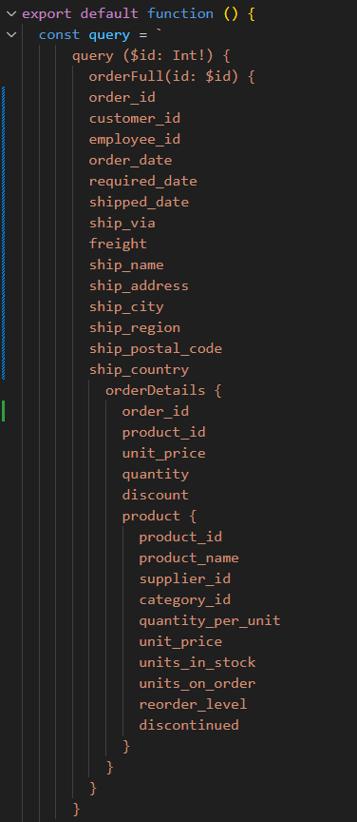
Pobieranie REST - 2 endpointy
Maksymalna liczba użytkowników | Miara | 1 | 2 | 3 | 4 | 5
100 | Średni czas grupy | - | - | - | - | -
 | Maksymalny czas grupy | - | - | - | - | -
 | p(90) grupy | - | - | - | - | -
 | p(95) grupy | - | - | - | - | -
 | Średni czas odpowiedzi (ms) | 3.02 | 3.23
 | Minimalny czas odpowiedzi (ms) | 0 | 0
 | Maksymalny czas odpowiedzi (ms) | 156.92 | 170.96
 | p(90) (ms) | 4.4 | 4.58
 | p(95) (ms) | 5.16 | 5.23
 | Liczba zapytań | 83819 | 83804 |  |  |  | 83811.5
 | Czas operacji (s) | 960.4 | 960.5 |  |  |  | 960.45
 | Przepustowość (req/s) | 87.27 | 87.25 |  |  |  | 87.26
 | Otrzymane dane (GB) | 212MB | 212MB |  |  |  | #DIV/0!
 | Wysłane dane (MB) | 139MB | 138MB |  |  |  | #DIV/0!
1000 | Średni czas grupy | - | - | - | - | - | #DIV/0!
 | Maksymalny czas grupy | - | - | - | - | - | #DIV/0!
 | p(90) grupy | - | - | - | - | - | #DIV/0!
 | p(95) grupy | - | - | - | - | - | #DIV/0!
 | Średni czas odpowiedzi (ms) | 3.2 | 3.28 |  |  |  | 3.24
 | Minimalny czas odpowiedzi (ms) | 0 | 0 |  |  |  | 0
 | Maksymalny czas odpowiedzi (ms) | 152.25 | 83.32 |  |  |  | 117.785
 | p(90) (ms) | 5.1 | 5.37 |  |  |  | 5.235
 | p(95) (ms) | 6.82 | 7.45 |  |  |  | 7.135
 | Liczba zapytań | 837532 | 837491 |  |  |  | 837511.5
 | Czas operacji (s) | 960.6 | 960.6 |  |  |  | 960.6
 | Przepustowość (req/s) | 871.91 | 871.82 |  |  |  | 871.865
 | Otrzymane dane (GB) | 2,1GB | 2,1GB |  |  |  | #DIV/0!
 | Wysłane dane (MB) | 1,4GB | 1,4GB |  |  |  | #DIV/0!
4000 | Średni czas grupy | - | - | - | - | - | #DIV/0!
 | Maksymalny czas grupy | - | - | - | - | - | #DIV/0!
 | p(90) grupy | - | - | - | - | - | #DIV/0!
 | p(95) grupy | - | - | - | - | - | #DIV/0!
 | Średni czas odpowiedzi (ms) | 2080 | 2560 |  |  |  | 2320
 | Minimalny czas odpowiedzi (ms) | 0 | 0 |  |  |  | 0
 | Maksymalny czas odpowiedzi (ms) | 3030 | 3140 |  |  |  | 3085
 | p(90) (ms) | 2360 | 2980 |  |  |  | 2670
 | p(95) (ms) | 2840 | 2990 |  |  |  | 2915
 | Liczba zapytań | 1091427 | 942493 |  |  |  | 1016960
 | Czas operacji (s) | 960.7 | 960.89 |  |  |  | 960.795
 | Przepustowość (req/s) | 1136.04 | 980.8 |  |  |  | 1058.42
 | Otrzymane dane (GB) | 2,8GB | 2,4GB |  |  |  | #DIV/0!
 | Wysłane dane (MB) | 1,8GB | 1,6GB |  |  |  | #DIV/0!

Graphql - wybrane dane
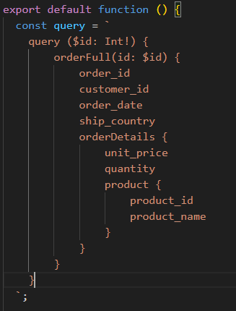
GraphQL wybrane pola
Maksymalna liczba użytkowników | Miara | 1 | 2 | 3 | 4 | 5
100 | Średni czas grupy | - | - | - | - | -
 | Maksymalny czas grupy | - | - | - | - | -
 | p(90) grupy | - | - | - | - | -
 | p(95) grupy | - | - | - | - | -
 | Średni czas odpowiedzi (ms)
 | Minimalny czas odpowiedzi (ms)
 | Maksymalny czas odpowiedzi (ms)
 | p(90) (ms)
 | p(95) (ms)
 | Liczba zapytań |  |  |  |  |  | #DIV/0!
 | Czas operacji (s) |  |  |  |  |  | #DIV/0!
 | Przepustowość (req/s) |  |  |  |  |  | #DIV/0!
 | Otrzymane dane (GB) |  |  |  |  |  | #DIV/0!
 | Wysłane dane (MB) |  |  |  |  |  | #DIV/0!
1000 | Średni czas grupy | - | - | - | - | - | #DIV/0!
 | Maksymalny czas grupy | - | - | - | - | - | #DIV/0!
 | p(90) grupy | - | - | - | - | - | #DIV/0!
 | p(95) grupy | - | - | - | - | - | #DIV/0!
 | Średni czas odpowiedzi (ms) |  |  |  |  |  | #DIV/0!
 | Minimalny czas odpowiedzi (ms) |  |  |  |  |  | #DIV/0!
 | Maksymalny czas odpowiedzi (ms) |  |  |  |  |  | #DIV/0!
 | p(90) (ms) |  |  |  |  |  | #DIV/0!
 | p(95) (ms) |  |  |  |  |  | #DIV/0!
 | Liczba zapytań |  |  |  |  |  | #DIV/0!
 | Czas operacji (s) |  |  |  |  |  | #DIV/0!
 | Przepustowość (req/s) |  |  |  |  |  | #DIV/0!
 | Otrzymane dane (GB) |  |  |  |  |  | #DIV/0!
 | Wysłane dane (MB) |  |  |  |  |  | #DIV/0!
4000 | Średni czas grupy | - | - | - | - | - | #DIV/0!
 | Maksymalny czas grupy | - | - | - | - | - | #DIV/0!
 | p(90) grupy | - | - | - | - | - | #DIV/0!
 | p(95) grupy | - | - | - | - | - | #DIV/0!
 | Średni czas odpowiedzi (ms) |  |  |  |  |  | #DIV/0!
 | Minimalny czas odpowiedzi (ms) |  |  |  |  |  | #DIV/0!
 | Maksymalny czas odpowiedzi (ms) |  |  |  |  |  | #DIV/0!
 | p(90) (ms) |  |  |  |  |  | #DIV/0!
 | p(95) (ms) |  |  |  |  |  | #DIV/0!
 | Liczba zapytań |  |  |  |  |  | #DIV/0!
 | Czas operacji (s) |  |  |  |  |  | #DIV/0!
 | Przepustowość (req/s) |  |  |  |  |  | #DIV/0!
 | Otrzymane dane (GB) |  |  |  |  |  | #DIV/0!
 | Wysłane dane (MB) |  |  |  |  |  | #DIV/0!

Graphql - wybrane dane, optymal
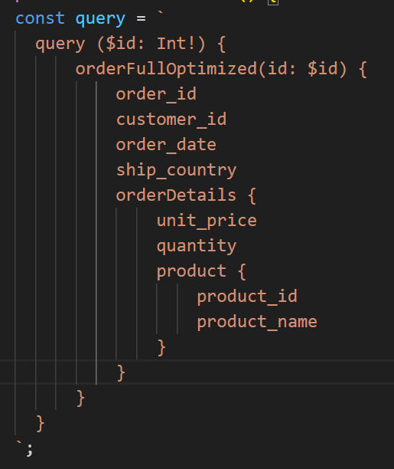
GraphQL wybrane pola
Maksymalna liczba użytkowników | Miara | 1 | 2 | 3 | 4 | 5
100 | Średni czas grupy | - | - | - | - | -
 | Maksymalny czas grupy | - | - | - | - | -
 | p(90) grupy | - | - | - | - | -
 | p(95) grupy | - | - | - | - | -
 | Średni czas odpowiedzi (ms)
 | Minimalny czas odpowiedzi (ms)
 | Maksymalny czas odpowiedzi (ms)
 | p(90) (ms)
 | p(95) (ms)
 | Liczba zapytań |  |  |  |  |  | #DIV/0!
 | Czas operacji (s) |  |  |  |  |  | #DIV/0!
 | Przepustowość (req/s) |  |  |  |  |  | #DIV/0!
 | Otrzymane dane (GB) |  |  |  |  |  | #DIV/0!
 | Wysłane dane (MB) |  |  |  |  |  | #DIV/0!
1000 | Średni czas grupy | - | - | - | - | - | #DIV/0!
 | Maksymalny czas grupy | - | - | - | - | - | #DIV/0!
 | p(90) grupy | - | - | - | - | - | #DIV/0!
 | p(95) grupy | - | - | - | - | - | #DIV/0!
 | Średni czas odpowiedzi (ms) |  |  |  |  |  | #DIV/0!
 | Minimalny czas odpowiedzi (ms) |  |  |  |  |  | #DIV/0!
 | Maksymalny czas odpowiedzi (ms) |  |  |  |  |  | #DIV/0!
 | p(90) (ms) |  |  |  |  |  | #DIV/0!
 | p(95) (ms) |  |  |  |  |  | #DIV/0!
 | Liczba zapytań |  |  |  |  |  | #DIV/0!
 | Czas operacji (s) |  |  |  |  |  | #DIV/0!
 | Przepustowość (req/s) |  |  |  |  |  | #DIV/0!
 | Otrzymane dane (GB) |  |  |  |  |  | #DIV/0!
 | Wysłane dane (MB) |  |  |  |  |  | #DIV/0!
4000 | Średni czas grupy | - | - | - | - | - | #DIV/0!
 | Maksymalny czas grupy | - | - | - | - | - | #DIV/0!
 | p(90) grupy | - | - | - | - | - | #DIV/0!
 | p(95) grupy | - | - | - | - | - | #DIV/0!
 | Średni czas odpowiedzi (ms) |  |  |  |  |  | #DIV/0!
 | Minimalny czas odpowiedzi (ms) |  |  |  |  |  | #DIV/0!
 | Maksymalny czas odpowiedzi (ms) |  |  |  |  |  | #DIV/0!
 | p(90) (ms) |  |  |  |  |  | #DIV/0!
 | p(95) (ms) |  |  |  |  |  | #DIV/0!
 | Liczba zapytań |  |  |  |  |  | #DIV/0!
 | Czas operacji (s) |  |  |  |  |  | #DIV/0!
 | Przepustowość (req/s) |  |  |  |  |  | #DIV/0!
 | Otrzymane dane (GB) |  |  |  |  |  | #DIV/0!
 | Wysłane dane (MB) |  |  |  |  |  | #DIV/0!

